상품제안서
이중스텐 캔텀블러 | 상품코드: S06241

 |  |  |  |  |  |  | 02-713-8555 | www.synergygift.co.kr
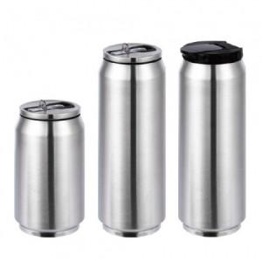

【상세/제작정보】 | <p><span style="font-size: 18.6667px;">※ 스텐 350ml 단종입니다.</span></p><p><span style="font-size: 18.6667px;">&nbsp;</span></p><p><span style="font-size: 18.6667px;">※ 전사인쇄 디자인에 흰색 들어가면 인쇄비용 추가 발생 됩니다.</span></p>

【인쇄/포장옵션】 | 실크, 풀칼라 / 포장지포장

【공급단가】 | 수량 | 30~ | 100~ | 500~ | 1,000~ | 3,000~
*VAT별도 | 컬러 350ml | 7,000원 | 6,650원 | 6,200원 | 6,100원 | 6,000원
 | 컬러 500ml | 7,300원 | 6,900원 | 6,450원 | 6,350원 | 6,250원
 | 스텐 500ml | 7,950원 | 7,550원 | 7,050원 | 6,900원 | 6,800원

【상품 URL】 | https://www.synergygift.co.kr:443/src/goods_detail.php?gdno=11168

